25.09
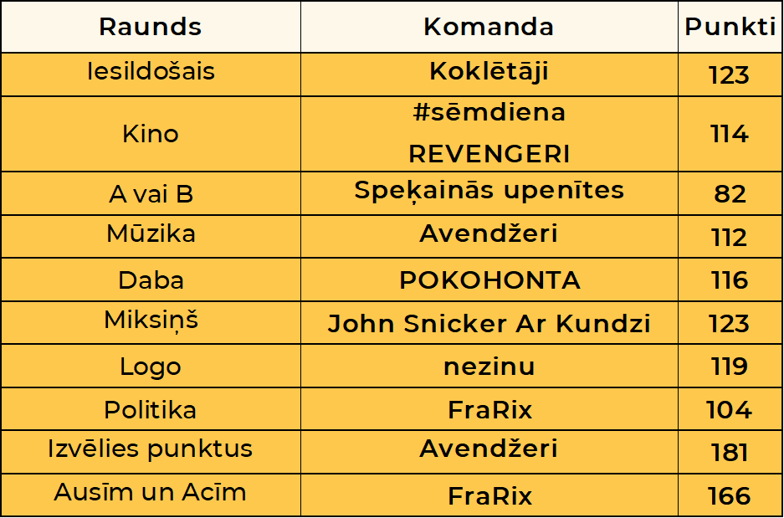
Komanda/ Raunds | Iesildošais | Kino | A vai B | Mūzika | Daba | Miksiņš | Logo | Politika | Izvēlies punktus | Ausīm un acīm | Punkti kopā | Vieta | Kopējais atbilžu laiks (min:s:milisek)
Colossals | 86 | 97 | 40 | 96 | 86 | 116 | 118 | 60 | 180 | 136 | 1015 | 1 | 05:53:381
Ķepu patruļa | 118 | 103 | 63 | 65 | 85 | 107 | 117 | 88 | 120 | 134 | 1000 | 2 | 06:33:66
FraRix | 117 | 100 | 78 | 88 | 42 | 100 | 104 | 104 | 84 | 166 | 983 | 3 | 05:10:63
Avendžeri | 112 | 106 | 29 | 112 | 82 | 82 | 64 | 38 | 181 | 146 | 952 | 4 | 07:02:561
John Snicker Ar Kundzi | 104 | 103 | 70 | 69 | 74 | 123 | 72 | 52 | 165 | 91 | 923 | 5 | 06:08:956
SIGMA | 110 | 95 | 71 | 103 | 74 | 102 | 58 | 74 | 120 | 114 | 921 | 6 | 05:43:823
ZolKei | 112 | 87 | 59 | 91 | 75 | 78 | 93 | 94 | 115 | 104 | 908 | 7 | 07:15:143
Koklētāji | 123 | 108 | 56 | 56 | 78 | 97 | 76 | 88 | 60 | 141 | 883 | 8 | 04:30:191
Spiediens | 90 | 101 | 59 | 74 | 83 | 101 | 104 | 81 | 105 | 75 | 873 | 9 | 10:21:167
BraveDucks | 91 | 83 | 35 | 81 | 106 | 96 | 104 | 62 | 60 | 152 | 870 | 10 | 09:27:506
Kāpēc gan ne? | 104 | 92 | 62 | 98 | 92 | 100 | 94 | 47 | 75 | 97 | 861 | 11 | 07:31:622
Salenieki | 89 | 85 | 60 | 87 | 80 | 82 | 83 | 80 | 120 | 90 | 856 | 12 | 09:24:255
Speķainās upenītes | 112 | 93 | 82 | 47 | 59 | 85 | 82 | 46 | 140 | 103 | 849 | 13 | 04:45:598
Šaicāni | 90 | 71 | 64 | 78 | 97 | 90 | 112 | 49 | 110 | 88 | 849 | 14 | 10:10:930
Kei Siņepes? | 67 | 99 | 65 | 101 | 111 | 90 | 85 | 30 | 105 | 90 | 843 | 15 | 10:43:742
Mazie TOMĀTIŅI | 99 | 84 | 44 | 78 | 84 | 110 | 106 | 55 | 60 | 122 | 842 | 16 | 08:40:417
Hairway | 99 | 98 | 42 | 81 | 82 | 94 | 82 | 51 | 120 | 84 | 833 | 17 | 07:17:886
Olmerpro | 106 | 88 | 48 | 69 | 80 | 88 | 103 | 30 | 100 | 116 | 828 | 18 | 09:50:505
Kronvaldija | 79 | 99 | 52 | 58 | 71 | 115 | 83 | 36 | 120 | 111 | 824 | 19 | 08:45:731
Patīkami | 86 | 98 | 63 | 63 | 71 | 101 | 106 | 39 | 101 | 92 | 820 | 20 | 09:34:112
Klieši & draugi | 82 | 76 | 47 | 75 | 78 | 89 | 87 | 55 | 120 | 106 | 815 | 21 | 10:19:723
Lielvārdieši | 106 | 96 | 52 | 30 | 91 | 76 | 50 | 60 | 120 | 127 | 808 | 22 | 08:36:533
Kristofers X | 88 | 90 | 63 | 63 | 107 | 79 | 63 | 26 | 110 | 102 | 791 | 23 | 09:42:474
krītiņbanda | 89 | 85 | 38 | 61 | 89 | 92 | 98 | 48 | 61 | 127 | 788 | 24 | 08:40:924
Tille un Ote | 115 | 106 | 71 | 91 | 106 | 58 | 59 | 26 | 7 | 138 | 777 | 25 | 04:07:720
Bumbas un rieksti | 108 | 84 | 56 | 83 | 76 | 48 | 59 | 67 | 95 | 100 | 776 | 26 | 08:41:131
Mītavas Čiekurs | 65 | 102 | 62 | 55 | 86 | 75 | 39 | 42 | 123 | 117 | 766 | 27 | 06:39:440
Mūsu te nau | 82 | 83 | 38 | 85 | 63 | 71 | 35 | 77 | 145 | 87 | 766 | 28 | 08:00:379
Lakstīgalas | 30 | 105 | 68 | 54 | 84 | 56 | 86 | 30 | 120 | 128 | 761 | 29 | 07:25:462
Resnie putni | 84 | 59 | 49 | 73 | 73 | 82 | 77 | 68 | 50 | 138 | 753 | 30 | 7:18:32
Miglas rīts | 89 | 106 | 55 | 75 | 56 | 87 | 113 | 26 | 10 | 135 | 752 | 31 | 07:51:242
Neļķu iela | 88 | 105 | 45 | 82 | 87 | 78 | 74 | 20 | 60 | 112 | 751 | 32 | 04:40:685
EŽI | 90 | 93 | 62 | 80 | 74 | 55 | 40 | 51 | 110 | 91 | 746 | 33 | 09:08:400
PUČIGŪNI | 61 | 96 | 46 | 77 | 82 | 72 | 92 | 46 | 60 | 113 | 745 | 34 | 08:37:552
PERŠEVICI | 84 | 84 | 69 | 76 | 78 | 47 | 73 | 66 | 50 | 113 | 740 | 35 | 06:32:597
AlMaDiMa | 86 | 77 | 81 | 76 | 70 | 63 | 80 | 67 | 60 | 77 | 737 | 36 | 09:22:517
Dižpavasari | 106 | 79 | 70 | 82 | 81 | 47 | 82 | 49 | 60 | 74 | 730 | 37 | 07:04:133
Stāmerienas buljons | 83 | 86 | 54 | 91 | 82 | 51 | 63 | 62 | 60 | 97 | 729 | 38 | 10:17:257
#Sēmdiena | 108 | 114 | 54 | 75 | 59 | 95 | 85 | 20 | 0 | 118 | 728 | 39 | 07:41:94
Eniki | 87 | 92 | 67 | 95 | 84 | 85 | 64 | 41 | 5 | 107 | 727 | 40 | 06:56:435
Lieliskie no Liepājas | 115 | 95 | 73 | 45 | 87 | 88 | 82 | 43 | 5 | 93 | 726 | 41 | 06:41:240
POKOHONTA | 87 | 107 | 70 | 55 | 116 | 20 | 73 | 70 | -12 | 139 | 725 | 42 | 03:47:981
Kanēļmaizītes | 86 | 95 | 66 | 55 | 76 | 48 | 30 | 57 | 105 | 104 | 722 | 43 | 04:35:742
REVENGERI | 74 | 114 | 28 | 54 | 89 | 58 | 40 | 34 | 115 | 116 | 722 | 44 | 06:56:117
AldisGOB | 76 | 91 | 65 | 55 | 73 | 48 | 30 | 45 | 122 | 115 | 720 | 45 | 10:03:854
Rogovkieši | 114 | 79 | 62 | 91 | 72 | 109 | 47 | 42 | 0 | 98 | 714 | 46 | 06:13:455
ANASĀNIŅŠ | 88 | 77 | 44 | 55 | 74 | 32 | 73 | 73 | 90 | 107 | 713 | 47 | 10:45:336
Dīvāna eksperti | 114 | 105 | 54 | 60 | 71 | 87 | 70 | 78 | -13 | 83 | 709 | 48 | 06:24:658
Lielais prospekts | 95 | 92 | 60 | 73 | 90 | 80 | 98 | 18 | 30 | 73 | 709 | 49 | 09:21:144
nezinu | 75 | 83 | 44 | 82 | 82 | 109 | 119 | 30 | -5 | 86 | 705 | 50 | 8:00:16
Meisīši-Annuškāni | 84 | 72 | 55 | 77 | 56 | 30 | 75 | 59 | 90 | 94 | 692 | 51 | 06:34:429
MLAS | 81 | 90 | 80 | 63 | 45 | 79 | 112 | 27 | 35 | 79 | 691 | 52 | 07:13:64
Pumpuriņi | 97 | 67 | 58 | 20 | 92 | 64 | 100 | 47 | 50 | 95 | 690 | 53 | 08:14:352
LORAKS | 117 | 74 | 77 | 51 | 58 | 30 | 85 | 67 | 36 | 94 | 689 | 54 | 06:30:694
Kurmenāļi | 89 | 76 | 58 | 55 | 84 | 71 | 100 | 27 | 55 | 68 | 683 | 55 | 07:18:907
KUBIKI | 71 | 73 | 81 | 58 | 52 | 70 | 89 | 65 | 40 | 81 | 680 | 56 | 6:38:56
Pakalnu ģimene | 67 | 83 | 67 | 68 | 105 | 102 | 97 | 32 | -60 | 111 | 672 | 57 | 07:17:779
Rumpumpeles motocikls | 113 | 92 | 38 | 63 | 59 | 68 | 108 | 63 | 0 | 67 | 671 | 58 | 04:50:91
Pūces Priedē | 66 | 86 | 41 | 61 | 78 | 35 | 102 | 41 | 100 | 61 | 671 | 59 | 07:36:468
VisiCūkas | 75 | 88 | 81 | 68 | 62 | 65 | 52 | 48 | 60 | 71 | 670 | 60 | 07:25:314
Vadonis un Balerīna | 80 | 85 | 51 | 90 | 80 | 36 | 86 | 46 | -5 | 108 | 657 | 61 | 06:49:836
Mūdži | 85 | 86 | 64 | 80 | 45 | 67 | 30 | 56 | 60 | 77 | 650 | 62 | 08:55:755
Kutru ģimene | 47 | 71 | 57 | 55 | 71 | 62 | 69 | 35 | 102 | 80 | 649 | 63 | 06:56:810
ātrumpūķi | 62 | 97 | 61 | 57 | 68 | 61 | 76 | 31 | 75 | 61 | 649 | 64 | 08:24:871
Aukstā zupa | 79 | 78 | 49 | 81 | 77 | 70 | 48 | 45 | 35 | 84 | 646 | 65 | 08:41:172
Rx3 | 78 | 96 | 64 | 81 | 59 | 70 | 52 | 46 | 0 | 80 | 626 | 66 | 8:03:21
DA racing team | 87 | 75 | 49 | 70 | 79 | 49 | 43 | 45 | 20 | 108 | 625 | 67 | 07:18:337
Surikati | 85 | 49 | 51 | 57 | 84 | 54 | 58 | 61 | 50 | 72 | 621 | 68 | 04:09:713
oži | 87 | 108 | 39 | 30 | 58 | 78 | 61 | 79 | 0 | 58 | 598 | 69 | 09:13:407
The Incredibles | 110 | 64 | 35 | 59 | 52 | 46 | 54 | 35 | 30 | 110 | 595 | 70 | 06:30:393
Salkīši | 88 | 83 | 49 | 77 | 71 | 46 | 88 | 33 | -35 | 89 | 589 | 71 | 06:18:986
Miezīši | 67 | 40 | 71 | 77 | 52 | 59 | 77 | 55 | 0 | 90 | 588 | 72 | 06:50:265
FIFELĪTES | 85 | 77 | 58 | 57 | 59 | 56 | 54 | 30 | 60 | 36 | 572 | 73 | 05:18:577
Neksperti | 57 | 91 | 65 | 40 | 30 | 76 | 59 | 42 | 3 | 101 | 564 | 74 | 04:38:778
Dacite & co | 83 | 69 | 74 | 30 | 30 | 111 | 54 | 30 | 56 | 19 | 556 | 75 | 05:01:680
Martiņa Kartiņa | 81 | 68 | 35 | 67 | 69 | 43 | 60 | 65 | -15 | 80 | 553 | 76 | 4:51:52
LAKE | 80 | 64 | 51 | 30 | 74 | 42 | 54 | 38 | 40 | 77 | 550 | 77 | 06:27:940
Čupa Čupsi | 98 | 86 | 60 | 30 | 77 | 77 | 57 | 23 | 16 | 25 | 549 | 78 | 06:15:330
Vilcgaiļi | 69 | 73 | 37 | 63 | 75 | 70 | 72 | 35 | -25 | 72 | 541 | 79 | 06:26:619
Mēs ar bratiņu | 72 | 77 | 58 | 57 | 79 | 63 | 43 | 36 | 5 | 43 | 533 | 80 | 07:26:647
Eihiji | 83 | 87 | 46 | 46 | 58 | 56 | 75 | 34 | -50 | 94 | 529 | 81 | 04:59:587
Griķi | 61 | 80 | 60 | 51 | 76 | 58 | 30 | 35 | 0 | 77 | 528 | 82 | 06:55:744
Dārza ielas mafija! | 63 | 56 | 65 | 56 | 66 | 20 | 30 | 30 | 50 | 85 | 521 | 83 | 08:46:239
Trobēze | 54 | 46 | 54 | 72 | 80 | 75 | 50 | 10 | 25 | 45 | 511 | 84 | 4:21:42
K8K | 58 | 71 | 51 | 80 | 67 | 48 | 30 | 50 | -50 | 96 | 501 | 85 | 03:59:216
Driķīši | 85 | 81 | 82 | 59 | 90 | 26 | 30 | 64 | -60 | 43 | 500 | 86 | 06:51:135
Kaimiņu būšana | 30 | 75 | 67 | 20 | 75 | 48 | 55 | 47 | 10 | 68 | 495 | 87 | 02:27:556
Klucītis | 57 | 49 | 48 | 52 | 57 | 30 | 53 | 10 | 73 | 65 | 494 | 88 | 04:16:497
Majori | 53 | 67 | 57 | 79 | 55 | 46 | 52 | 69 | 0 | 0 | 478 | 89 | 2:58:47
CIEMS | 78 | 59 | 75 | 65 | 81 | 67 | 20 | 30 | -20 | 23 | 478 | 90 | 4:56:40
Golubčiki | 35 | 49 | 40 | 52 | 53 | 64 | 71 | 35 | 0 | 79 | 478 | 91 | 05:37:397
Šteinerti | 89 | 109 | 61 | 20 | 71 | 10 | 20 | 41 | 3 | 53 | 477 | 92 | 04:32:154
DKKD | 77 | 74 | 41 | 62 | 63 | 42 | 48 | 28 | -30 | 38 | 443 | 93 | 04:31:684
Mežāres | 55 | 48 | 79 | 45 | 83 | 37 | 41 | 10 | 0 | 35 | 433 | 94 | 04:32:673
Kūkotāji | 81 | 105 | 53 | 55 | 58 | 53 | 49 | 10 | -55 | 9 | 418 | 95 | 04:00:911
Jāņtārpinš | 57 | 77 | 68 | 64 | 62 | 33 | 55 | 20 | -60 | 40 | 416 | 96 | 03:07:388
Sīkpēži | 69 | 59 | 68 | 41 | 30 | 47 | 30 | 31 | 10 | 31 | 416 | 97 | 05:22:293
Startu ģimene | 81 | 65 | 37 | 46 | 58 | 57 | 30 | 20 | -20 | 26 | 400 | 98 | 04:54:976
Spēlmaņi | 10 | 46 | 63 | 95 | 63 | 32 | 57 | 30 | -67 | 65 | 394 | 99 | 02:55:352
Tirliņi | 73 | 103 | 62 | 20 | 39 | 75 | 54 | 34 | -180 | 107 | 387 | 100 | 03:07:395
JK_Family | 20 | 28 | 49 | 40 | 47 | 37 | 69 | 43 | -25 | 75 | 383 | 101 | 05:14:598
GRIBU family | 75 | 66 | 66 | 54 | 54 | 20 | 30 | 20 | -50 | 6 | 341 | 102 | 05:19:143
Balvu Minioni | 58 | 78 | 20 | 35 | 71 | 25 | 90 | 30 | -120 | 39 | 326 | 103 | 07:54:860

